c. sprzedaży produkty stałe
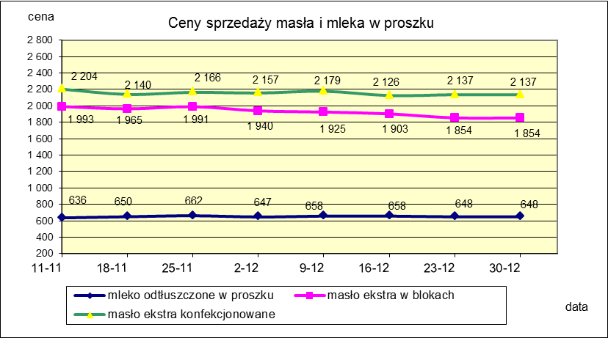
Ceny sprzedaży (NETTO) wybranych produktów mleczarskich za okres: 17-30.12.2018r.
Średnie ceny liczone są jako średnia ważona za 100 kg.
Daty podane w tabelach oznaczają ostatni dzień analizowanego tygodnia (poniedziałek - niedziela)

TOWAR | Rodzaj towaru | POLSKA |  |  | MAKROREGION
 |  |  |  |  | PÓŁNOCNY |  |  | CENTRALNY |  |  | POŁUDNIOWO-WSCHODNI |  |  | ZACHODNI
 |  | Cena [zł/100kg] |  | Tygodn. zmiana | Cena [zł/100kg] |  | Tygodn. zmiana | Cena [zł/100kg] |  | Tygodn. zmiana | Cena [zł/100kg] |  | Tygodn. zmiana | Cena [zł/100kg] |  | Tygodn. zmiana
 |  | 2018-12-30* | 2018-12-16 | ceny [%] | 2018-12-30 | 2018-12-16 | ceny [%] | 2018-12-30 | 2018-12-16 | ceny [%] | 2018-12-30 | 2018-12-16 | ceny [%] | 2018-12-30 | 2018-12-16 | ceny [%]
Masło 82% tł., 16% wody | w blokach | 1854 | 1903 | -2.6 | 1879 | 1933 | -2.8 | 1778 | 1922 | -7.5 | 1767 | 1864 | -5.2 | 1803 | 1829 | -1.4
 | konfekcja | 2137 | 2126 | 0.5 | 2134 | 2150 | -0.7 | 2185 | 2081 | 5.0 | 2093 | 2126 | -1.5 | 2127 | 2031 | 4.7
Masło 80% tł., 16%wody, 2% soli | w blokach | -- | -- | -- | -- | -- | -- | -- | -- | -- | -- | -- | -- | -- | -- | --
Masło | Ogółem | 2075 | 2099 | -1.2 | 2078 | 2122 | -2.1 | 2126 | 2080 | 2.3 | 2090 | 2118 | -1.3 | 2004 | 1964 | 2.0
Mleko w proszku | pełne | 1162 | 1187 | -2.1 | 1134 | 1126 | 0.7 | 1199 | 1202 | -0.2 | nld | nld | - | nld | nld | -
 | odtłuszczone | 648 | 658 | -1.5 | 660 | 668 | -1.2 | 629 | 650 | -3.2 | 632 | 661 | -4.4 | 671 | 650 | 3.1
 | Ogółem | 699 | 729 | -4.1 | 723 | 712 | 1.5 | 670 | 697 | -3.8 | 634 | 847 | -25.2 | 750 | 745 | 0.7
Mleko zagęszczone | słodzone | nld | nld | - | -- | -- | -- | -- | -- | -- | -- | -- | -- | nld | nld | -
 | niesłodzone | 563 | 564 | -0.2 | nld | nld | - | -- | -- | -- | -- | -- | -- | nld | nld | -
 | Ogółem | 668 | 646 | 3.4 | 516 | 517 | -0.2 | -- | -- | -- | -- | -- | -- | nld | nld | -
Bezwodny tłuszcz mleczny |  | nld | nld | - | nld | nld | - | -- | -- | -- | -- | -- | -- | -- | -- | --
Serwatka w proszku |  | 306 | 306 | -0.1 | 314 | 315 | -0.3 | 277 | 277 | -0.1 | nld | nld | - | -- | -- | --
Laktoza |  | -- | -- | -- | -- | -- | -- | -- | -- | -- | -- | -- | -- | -- | -- | --
Kazeina i kazeiniany |  | -- | -- | -- | -- | -- | -- | -- | -- | -- | -- | -- | -- | -- | -- | --

c. sprzedaży sery i twarogi
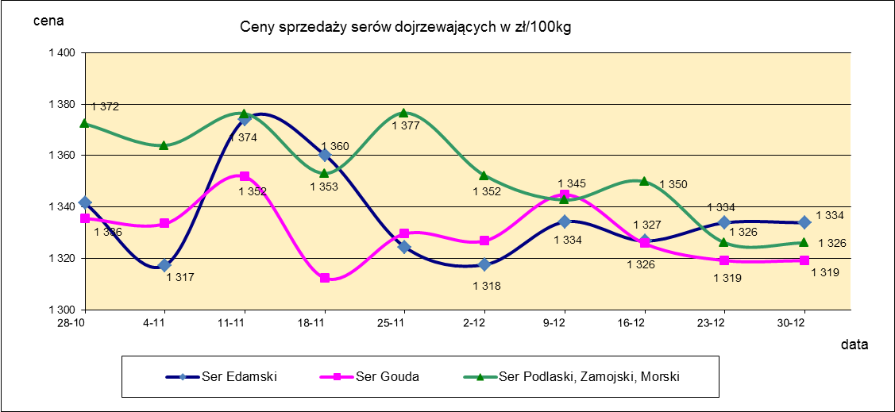
Ceny sprzedaży (NETTO) wybranych produktów mleczarskich za okres: 17-30.12.2018r.
Średnie ceny liczone są jako średnia ważona za 100 kg.
Daty podane w tabelach oznaczają ostatni dzień analizowanego tygodnia (poniedziałek - niedziela)
TOWAR | Rodzaj | POLSKA |  |  | MAKROREGION
 |  |  |  |  | PÓŁNOCNY |  |  | CENTRALNY |  |  | POŁUDNIOWO-WSCHODNI |  |  | ZACHODNI
 |  | Cena [zł/100kg] |  | Tygodn. zmiana | Cena [zł/100kg] |  | Tygodn. zmiana | Cena [zł/100kg] |  | Tygodn. zmiana | Cena [zł/100kg] |  | Tygodn. zmiana | Cena [zł/100kg] |  | Tygodn. zmiana
 |  | 2018-12-30* | 2018-12-16 | ceny [%] | 2018-12-30 | 2018-12-16 | ceny [%] | 2018-12-30 | 2018-12-16 | ceny [%] | 2018-12-30 | 2018-12-16 | ceny [%] | 2018-12-30 | 2018-12-16 | ceny [%]
SERY DOJRZEWAJĄCE | EDAMSKI | 1,334 | 1,327 | 0.5 | 1,356 | 1,331 | 1.8 | 1,422 | 1,425 | -0.2 | -- | -- | -- | 1,111 | 1,191 | -6.8
 | GOUDA | 1,319 | 1,326 | -0.5 | 1,313 | 1,318 | -0.3 | 1,273 | 1,331 | -4.4 | 1,353 | 1,389 | -2.6 | 1,374 | 1,303 | 5.4
 | CHEDDAR | 1,385 | 1,382 | 0.2 | nld | nld | - | nld | nld | - | -- | -- | -- | -- | -- | --
 | EMENTALER | 1,532 | 1,520 | 0.8 | 1,555 | 1,619 | -3.9 | nld | nld | - | nld | nld | - | nld | nld | -
 | PODLASKI, ZAMOJSKI, MORSKI | 1,326 | 1,350 | -1.8 | 1,314 | 1,344 | -2.2 | nld | nld | - | 1,344 | 1,358 | -1.0 | nld | nld | -
 | PARMEZAN | -- | nld | - | -- | nld | - | -- | -- | -- | -- | -- | -- | -- | -- | --
 | RADAMER | nld | nld | - | -- | -- | -- | -- | -- | -- | nld | nld | - | -- | -- | --
Ser typu MOZZARELLA |  | 1,520 | 1,451 | 4.7 | 1,541 | 1,463 | 5.4 | 1,461 | 1,438 | 1.6 | 1,298 | 1,302 | -0.4 | -- | -- | --
Ser typu FETA |  | 1,058 | 1,071 | -1.3 | nld | nld | - | nld | nld | - | nld | nld | - | -- | -- | --
SERY PLEŚNIOWE |  | 1,979 | 1,986 | -0.3 | nld | nld | - | -- | -- | -- | -- | -- | -- | 2,271 | 2,163 | 5.0
SERY i TWAROGI ŚWIEŻE | twaróg min. 40% tł. | 912 | 904 | 0.9 | 925 | 923 | 0.3 | 983 | 966 | 1.7 | 930 | 891 | 4.3 | 797 | 749 | 6.4
 | serek granulowany min. 40% tł. | 678 | 681 | -0.5 | 651 | 655 | -0.6 | 635 | 627 | 1.3 | 734 | 737 | -0.4 | nld | nld | -

mleko do skupu
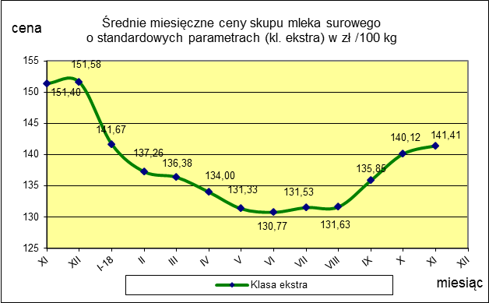
ŚREDNIA WAŻONA CENA SKUPU MLEKA ( NETTO) O STANDARDOWYCH PARAMETRACH (d. KL. EKSTRA) w zł/100kg

 |  |  | TOWAR |  | POLSKA
 |  |  |  |  | Cena [zł/100kg] |  | Miesięczna. zmiana ceny
 |  |  |  |  | listopad | październik
 |  |  | Mleko surowe do skupu o standardowych parametrach |  | 141.4 | 140.1 | 0.9

TOWAR | MAKROREGION
 | PÓŁNOCNY |  |  | CENTRALNY |  |  | POŁUDNIOWO-WSCHODNI |  |  | ZACHODNI
 | Cena [zł/100kg] |  | Miesięczna zmiana | Cena [zł/100kg] |  | Miesięczna zmiana | Cena [zł/100kg] |  | Miesięczna zmiana | Cena [zł/100kg] |  | Miesięczna zmiana
 | listopad | październik | ceny [%] | listopad | październik | ceny [%] | listopad | październik | ceny [%] | listopad | październik | ceny [%]
Mleko surowe do skupu o standardowych parametrach | 144.7 | 143.6 | 0.7 | 134.7 | 133.5 | 0.9 | 140.6 | 137.6 | 2.2 | 138.0 | 137.3 | 0.5

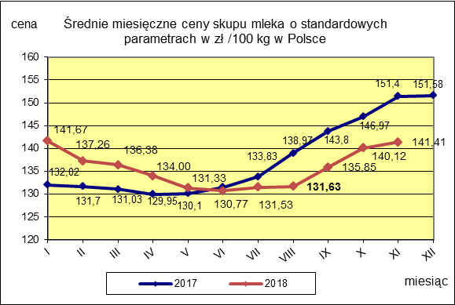

 |  |  |  |  |  |  | POLSKA
 |  |  |  |  |  | TOWAR | listopad 2018 | listopad 2017 | listopad 2016 | Zmiana ceny [%] w 2018r. w stos. do lat:
 |  |  |  |  |  |  |  |  |  | 2017r. | 2016r.
 |  |  |  |  |  | Mleko o standardowych parametrach | 141.41 | 151.40 | 130.00 | -6.6 | 8.8

Średnie mies. 2016-2018
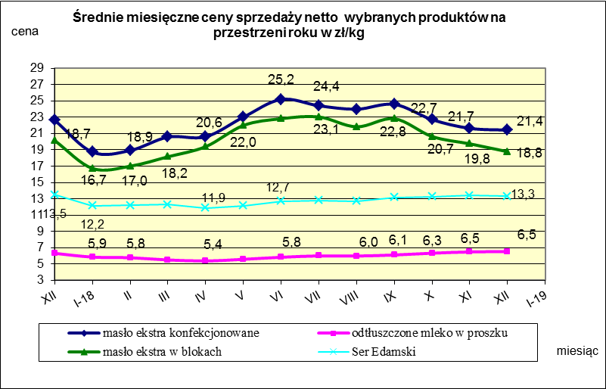

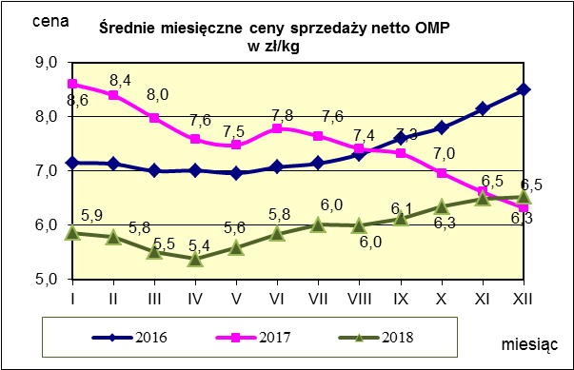
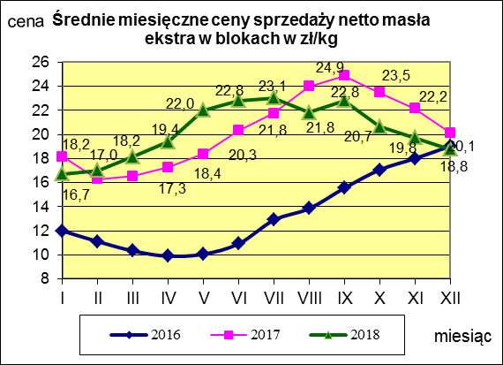
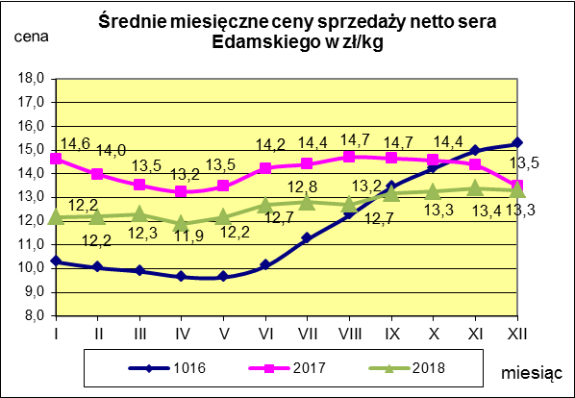

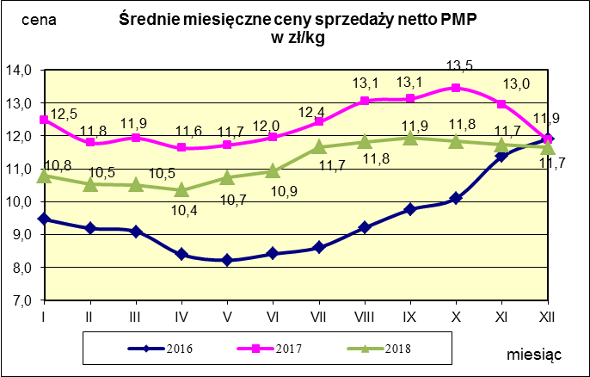
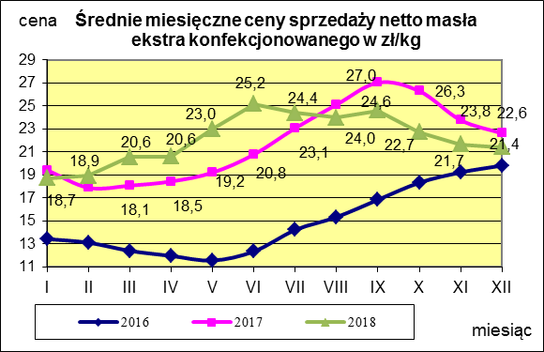
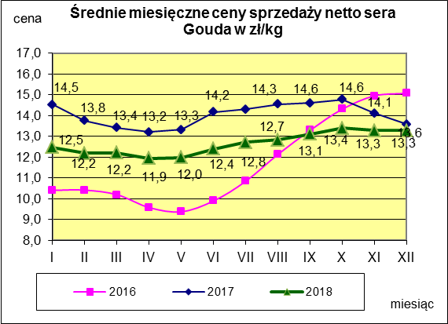

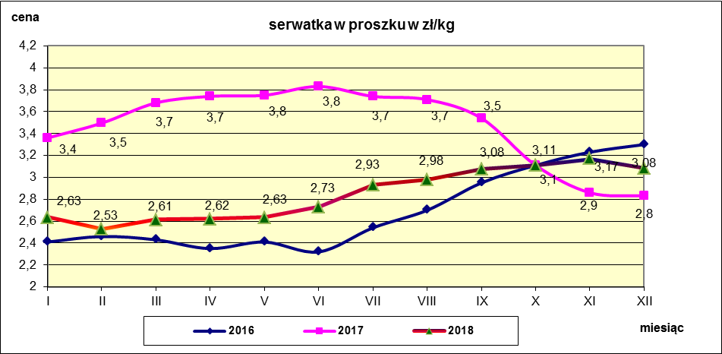

Polska a UE
Średnie miesięczne ceny skupu mleka surowego

Dane Komisji Europejskiej

KRAJ | I | II | III | IV | V | VI | VII | VIII | IX | X | XI | XII | I-2005 | II | III | IV | V | VI | VII | VIII | IX | X | XI | XII | I-16 | II | III | IV | V | VI | VII | VIII | IX | X | XI | XII | I-17 | II | III | IV | V | VI | VII | VIII | IX | X | XI | XII | I-18 | II | III | IV | V | VI | VII | VIII | IX
Francja | 29.220 | 29.040 | 27.180 | 24.740 | 25.750 | 26.440 | 28.420 | 30.560 | 30.770 | 30.400 | 30.160 | 29.770 | 30.840 | 30.260 | 28.460 | 26.590 | 26.180 | 26.720 | 28.190 | 30.520 | 32.650 | 32.4 | 32.5 | 32.1 | 29.1 | 28.9 | 28.0 | 28.4 | 28.8 | 28.7 | 28.4 | 29.4 | 30.2 | 31.6 | 32.3 | 32.7 | 34.2 | 33.3 | 30.5 | 33.6 | 32.4 | 32.3 | 34.0 | 35.0 | 36.6 | 36.2 | 36.4 | 36.0 | 35.3 | 35.0 | 33.9 | 32.3 | 32.4 | 33.6 | 33.7 | 35.8 | 36.0
Niemcy | 28.640 | 28.120 | 27.710 | 27.650 | 27.990 | 27.780 | 27.870 | 28.440 | 29.690 | 30.990 | 31.500 | 30.520 | 27.250 | 26.750 | 26.450 | 26.300 | 26.150 | 26.320 | 26.350 | 26.700 | 28.770 | 34.4 | 34.7 | 34.4 | 28.9 | 28.1 | 27.3 | 25.7 | 24.0 | 23.2 | 23.4 | 24.3 | 26.4 | 30.4 | 33.1 | 33.7 | 34.1 | 34.0 | 33.6 | 33.5 | 33.8 | 34.4 | 35.9 | 37.4 | 39.4 | 40.3 | 40.5 | 40.0 | 36.8 | 34.9 | 34.2 | 33.0 | 32.4 | 32.6 | 33.2 | 33.8 | 35.4
Polska |  |  |  |  | 16.900 | 20.700 | 22.000 | 22.230 | 22.800 | 23.400 | 24.700 | 25.500 | 26.620 | 26.410 | 25.800 | 25.190 | 24.910 | 23.950 | 23.970 | 24.590 | 24.970 | 28.9 | 30.1 | 29.8 | 26.1 | 25.6 | 25.7 | 24.4 | 23.3 | 23.1 | 23.3 | 25.0 | 26.4 | 28.3 | 29.6 | 30.7 | 30.2 | 30.6 | 30.5 | 30.7 | 31.0 | 31.3 | 31.6 | 32.6 | 33.7 | 34.8 | 36.0 | 36.1 | 34.0 | 33.0 | 32.4 | 32.0 | 30.7 | 30.4 | 30.4 | 30.7 | 31.6
Słowacja | 22.510 | 22.790 | 22.970 | 23.010 | 22.260 | 22.610 | 22.680 | 22.610 | 22.870 | 23.350 | 23.880 | 24.430 | 25.110 | 25.110 | 25.280 | 24.530 | 24.610 | 24.290 | 23.730 | 24.180 | 24.370 | 29.3 | 29.9 | 30.6 | 27.5 | 26.8 | 25.9 | 24.7 | 23.7 | 23.2 | 23.1 | 23.4 | 24.2 | 25.8 | 27.1 | 28.3 | 29.2 | 29.5 | 29.5 | 29.8 | 29.9 | 30.0 | 30.5 | 30.9 | 32.0 | 33.1 | 33.6 | 34.0 | 33.7 | 33.0 | 32.4 | 30.9 | 30.7 | 30.6 | 30.8 | 30.8 | 31.7
Czechy | 24.140 | 24.010 | 24.130 | 24.420 | 24.990 | 24.990 | 25.120 | 25.120 | 25.370 | 25.780 | 26.460 | 27.220 | 27.560 | 27.630 | 27.360 | 27.160 | 27.000 | 26.620 | 26.010 | 26.210 | 27.000 | 27.6 | 31.2 | 31.0 | 26.4 | 25.5 | 24.5 | 23.6 | 22.5 | 22.0 | 22.0 | 22.3 | 23.1 | 24.4 | 25.7 | 27.0 | 28.0 | 28.8 | 29.3 | 29.9 | 30.4 | 31.0 | 31.5 | 31.6 | 33.1 | 34.7 | 35.2 | 35.4 | 34.5 | 33.8 | 32.8 | 32.1 | 31.2 | 30.8 | 28.2 | 31.2 | 32.0

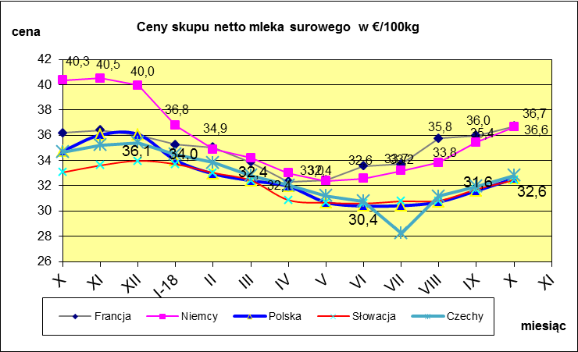
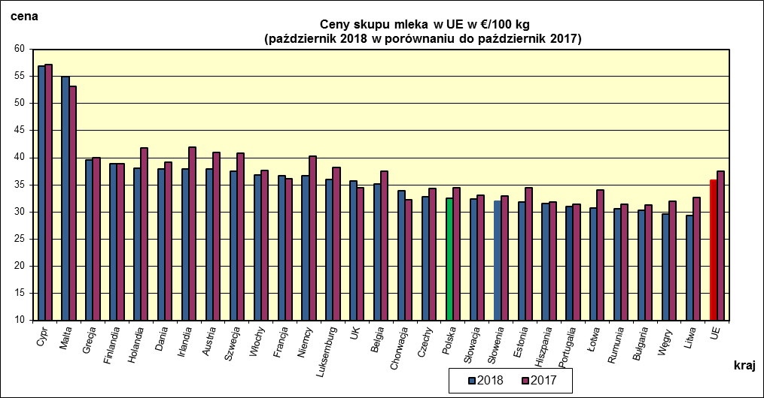
 | dane wstępne |  |  |  |  |  |  |  |  |  |  |  |  |  |  |  |  |  |  |  |  |  | X-2018 | X-2017
 |  |  |  |  |  |  |  |  |  |  |  |  |  |  |  |  |  |  |  |  |  | Cypr | 56.9 | 57.14
 |  |  |  |  |  |  |  |  |  |  |  |  |  |  |  |  |  |  |  |  |  | Malta | 54.98 | 53.12
 |  |  |  |  |  |  |  |  |  |  |  |  |  |  |  |  |  |  |  |  |  | Grecja | 39.61 | 40.04
 |  |  |  |  |  |  |  |  |  |  |  |  |  |  |  |  |  |  |  |  |  | Finlandia | 38.83 | 38.88
 |  |  |  |  |  |  |  |  |  |  |  |  |  |  |  |  |  |  |  |  |  | Holandia | 38 | 41.75
 |  |  |  |  |  |  |  |  |  |  |  |  |  |  |  |  |  |  |  |  |  | Dania | 37.94 | 39.23
 |  |  |  |  |  |  |  |  |  |  |  |  |  |  |  |  |  |  |  |  |  | Irlandia | 37.93 | 41.95
 |  |  |  |  |  |  |  |  |  |  |  |  |  |  |  |  |  |  |  |  |  | Austria | 37.86 | 40.99
 |  |  |  |  |  |  |  |  |  |  |  |  |  |  |  |  |  |  |  |  |  | Szwecja | 37.57 | 40.87
 |  |  |  |  |  |  |  |  |  |  |  |  |  |  |  |  |  |  |  |  |  | Włochy | 36.81 | 37.68
 |  |  |  |  |  |  |  |  |  |  |  |  |  |  |  |  |  |  |  |  |  | Francja | 36.71 | 36.17
 |  |  |  |  |  |  |  |  |  |  |  |  |  |  |  |  |  |  |  |  |  | Niemcy | 36.63 | 40.34
 |  |  |  |  |  |  |  |  |  |  |  |  |  |  |  |  |  |  |  |  |  | Luksemburg | 36.01 | 38.18
 |  |  |  |  |  |  |  |  |  |  |  |  |  |  |  |  |  |  |  |  |  | UK | 35.77 | 34.52
 |  |  |  |  |  |  |  |  |  |  |  |  |  |  |  |  |  |  |  |  |  | Belgia | 35.12 | 37.51
 |  |  |  |  |  |  |  |  |  |  |  |  |  |  |  |  |  |  |  |  |  | Chorwacja | 33.84 | 32.24
 | Ceny sprzedaży netto odtłuszczonego mleka w proszku i masła ekstra w blokach*. |  |  |  |  |  |  |  |  |  |  |  |  |  |  |  |  |  |  |  |  | Czechy | 32.82 | 34.37
 |  |  |  |  |  |  |  |  |  |  |  |  |  |  |  |  |  |  |  |  |  | Polska | 32.57 | 34.46
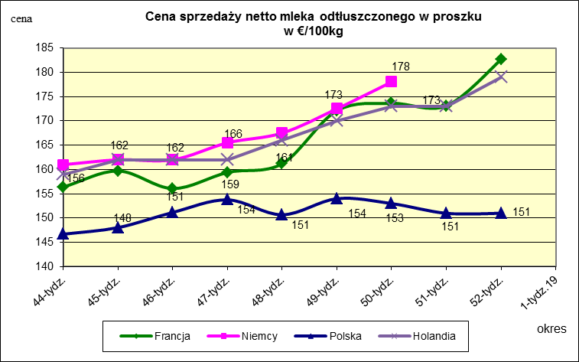
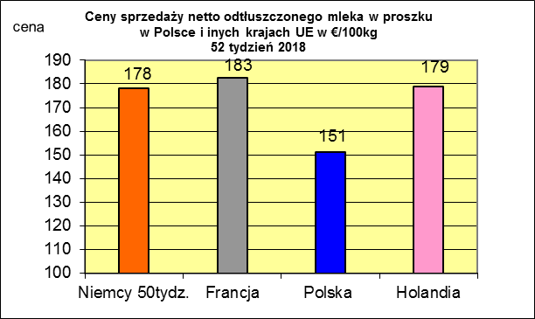
 |  |  |  |  |  |  |  |  |  |  |  |  |  |  |  |  |  |  |  |  |  | Słowacja | 32.45 | 33.06
 |  |  |  |  |  |  |  |  |  |  |  |  |  |  |  |  |  |  |  |  |  | Słowenia | 31.98 | 32.95
 |  |  |  |  |  |  |  |  |  |  |  |  |  |  |  |  |  |  |  |  |  | Estonia | 31.8 | 34.4
 |  |  |  |  |  |  |  |  |  |  |  |  |  |  |  |  |  |  |  |  |  | Hiszpania | 31.55 | 31.84

 |  |  |  |  |  |  |  |  |  |  |  |  |  |  |  |  |  |  |  |  |  | Portugalia | 31.05 | 31.39
 |  |  |  |  |  |  |  |  |  |  |  |  |  |  |  |  |  |  |  |  |  | Łotwa | 30.76 | 33.99
 |  |  |  |  |  |  |  |  |  |  |  |  |  |  |  |  |  |  |  |  |  | Rumunia | 30.52 | 31.37
 |  |  |  |  |  |  |  |  |  |  |  |  |  |  |  |  |  |  |  |  |  | Bułgaria | 30.3 | 31.27
 |  |  |  |  |  |  |  |  |  |  |  |  |  |  |  |  |  |  |  |  |  | Węgry | 29.57 | 31.93
 |  |  |  |  |  |  |  |  |  |  |  |  |  |  |  |  |  |  |  |  |  | Litwa | 29.34 | 32.69
 |  |  |  |  |  |  |  |  |  |  |  |  |  |  |  |  |  |  |  |  |  | UE | 35.91 | 37.53

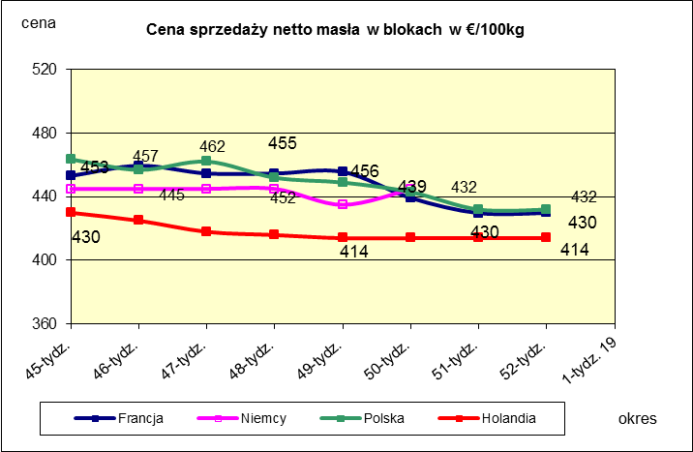
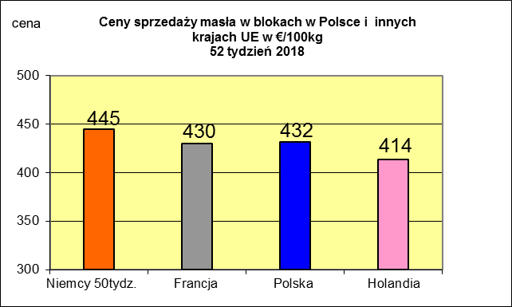
 |  |  |  |  |  |  |  |  |  |  |  |  |  |  |  |  |  |  |  |  |  |  | 2017r. | 2016r.
 |  |  |  |  |  |  |  |  |  |  |  |  |  |  |  |  |  |  |  |  |  | Cypr | 55.88 | 56
 |  |  |  |  |  |  |  |  |  |  |  |  |  |  |  |  |  |  |  |  |  | Grecja | 38.79 | 38.65
 |  |  |  |  |  |  |  |  |  |  |  |  |  |  |  |  |  |  |  |  |  | Holandia | 37.96 | 28.38
 |  |  |  |  |  |  |  |  |  |  |  |  |  |  |  |  |  |  |  |  |  | Szwecja | 37.94 | 30.7
 |  |  |  |  |  |  |  |  |  |  |  |  |  |  |  |  |  |  |  |  |  | Finlandia | 37.63 | 37.2
 |  |  |  |  |  |  |  |  |  |  |  |  |  |  |  |  |  |  |  |  |  | Austria | 37.34 | 31.17
 |  |  |  |  |  |  |  |  |  |  |  |  |  |  |  |  |  |  |  |  |  | Włochy | 37.02 | 31.99
 |  |  |  |  |  |  |  |  |  |  |  |  |  |  |  |  |  |  |  |  |  | Dania | 36.79 | 28.68
 |  |  |  |  |  |  |  |  |  |  |  |  |  |  |  |  |  |  |  |  |  | Irlandia | 36.42 | 28.1
 |  |  |  |  |  |  |  |  |  |  |  |  |  |  |  |  |  |  |  |  |  | Niemcy | 36.41 | 27.38
 |  |  |  |  |  |  |  |  |  |  |  |  |  |  |  |  |  |  |  |  |  | Luksemburg | 35.42 | 28
 |  |  |  |  |  |  |  |  |  |  |  |  |  |  |  |  |  |  |  |  |  | Belgia | 35.05 | 26.7
 |  |  |  |  |  |  |  |  |  |  |  |  |  |  |  |  |  |  |  |  |  | Francja | 34.4 | 30.18
 |  |  |  |  |  |  |  |  |  |  |  |  |  |  |  |  |  |  |  |  |  | Estonia | 32.68 | 23.76
 |  |  |  |  |  |  |  |  |  |  |  |  |  |  |  |  |  |  |  |  |  | Polska | 32.37 | 25.96
 |  |  |  |  |  |  |  |  |  |  |  |  |  |  |  |  |  |  |  |  |  | UK | 31.89 | 27.18
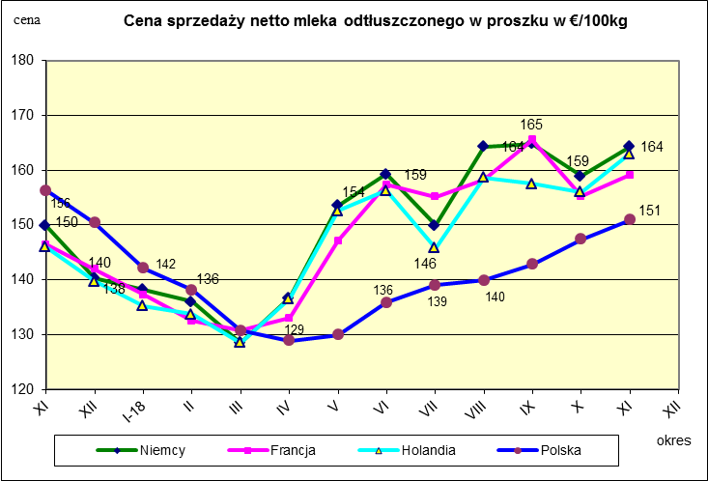
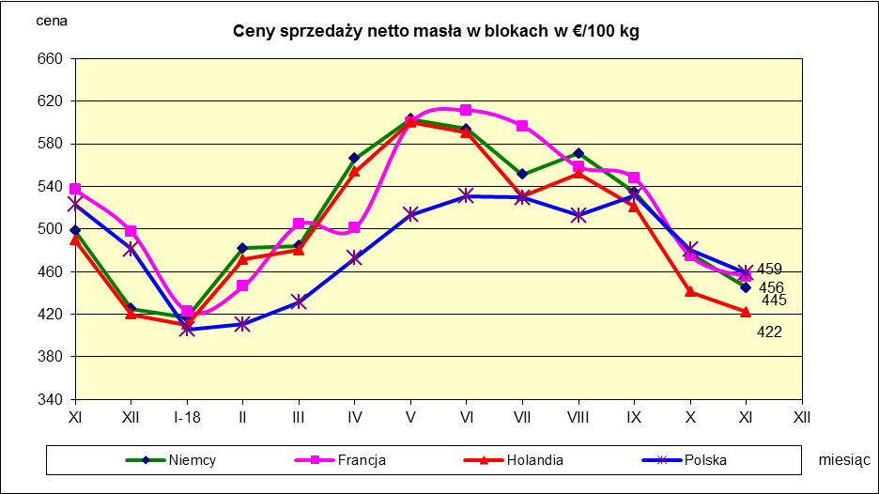
 |  |  |  |  |  |  |  |  |  |  |  |  |  |  |  |  |  |  |  |  |  | Czechy | 31.59 | 24.08
 |  |  |  |  |  |  |  |  |  |  |  |  |  |  |  |  |  |  |  |  |  | Słowacja | 30.99 | 25.31
 |  |  |  |  |  |  |  |  |  |  |  |  |  |  |  |  |  |  |  |  |  | Hiszpania | 30.96 | 29.12
 |  |  |  |  |  |  |  |  |  |  |  |  |  |  |  |  |  |  |  |  |  | Litwa | 30.61 | 21.72
 |  |  |  |  |  |  |  |  |  |  |  |  |  |  |  |  |  |  |  |  |  | Węgry | 30.48 | 23.8
 |  |  |  |  |  |  |  |  |  |  |  |  |  |  |  |  |  |  |  |  |  | Słowenia | 30.32 | 25.28
 |  |  |  |  |  |  |  |  |  |  |  |  |  |  |  |  |  |  |  |  |  | Łotwa | 29.76 | 21.63
 |  |  |  |  |  |  |  |  |  |  |  |  |  |  |  |  |  |  |  |  |  | Portugalia | 29.68 | 27.77
 |  |  |  |  |  |  |  |  |  |  |  |  |  |  |  |  |  |  |  |  |  | Rumunia | 29.19 | 25.66
 |  |  |  |  |  |  |  |  |  |  |  |  |  |  |  |  |  |  |  |  |  | UE | 34.86 | 28.46

*Źródło:clal.it, FranceAgriMer, prodzuivel.nl

